상품제안서
타이틀리스트 HVC 4구 볼마커세트 | 상품코드: S39909

 |  |  |  |  |  |  | 02-713-8555 | www.synergygift.co.kr
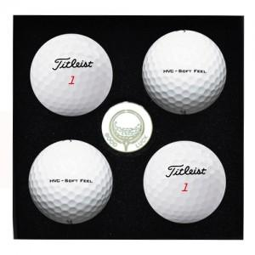

【상세/제작정보】

【인쇄/포장옵션】 | 볼컬러인쇄 / 포장지포장

【공급단가】 | 수량 | 20~ | 75~ | 100~ | 300~ | 500~
*VAT별도 | 단가가 | 19,620원 | 19,310원 | 18,840원 | 18,360원 | 18,050원

【상품 URL】 | https://www.synergygift.co.kr:443/src/goods_detail.php?gdno=39909

